ワイドパネル (記入例)⇒
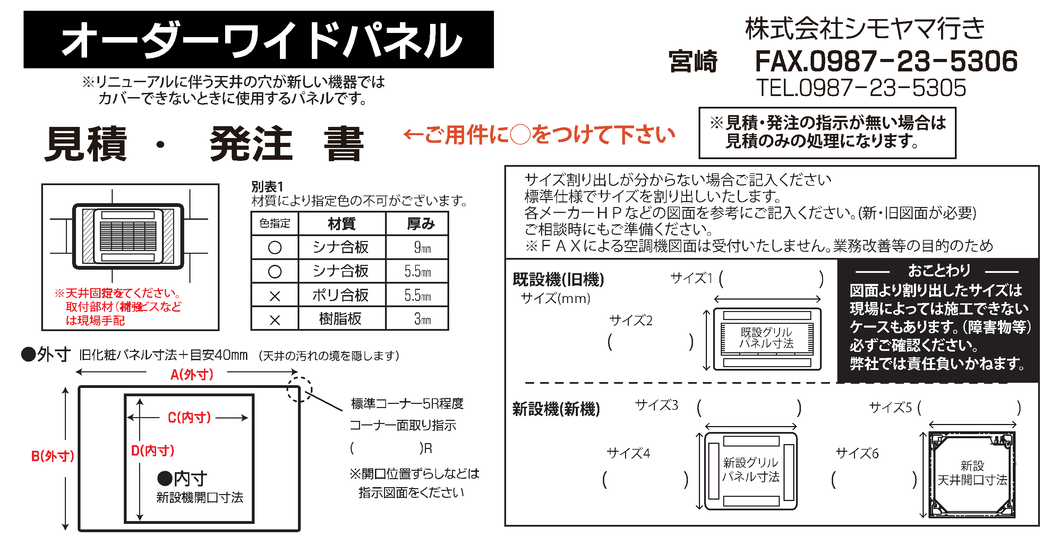
【お問い合わせ】
靜甲㈱商事事業部 商品営業部 産業機器課
Email：sanki.cc@seiko-co.com
FAX（054）366-1211 TEL（054）366-4000

 | ※輸送時に破損してしまう可能性がございますので、A（外寸）とＣ（内寸）、B（外寸）とD（内寸） の幅が片側30mm以上(両端で60mm以上）になるようご注意ください。
 | (mm） | A（外寸） |  | B（外寸） |  | C（内寸） |  |  | D（内寸） | 材質 別表1 | ｼﾅ ﾎﾟﾘ 樹脂 | 厚み |  | 枚数 | 備考
 | 1 | 1,360 |  | 750 |  | 1,160 |  |  | 570 | シナ合板 |  | 9mm |  | 3
 | 2
 | 3

 | ●カラー |  |  | （シナ合板⇒白N9.5・ポリ合板⇒白SK373G・樹脂板⇒白K5583・SW9ポリ合板⇒白SK373G）
 |  |  |  |  |  |  | ピュアホワイト6.4Y8.9/0.4
●希望納期 20〇〇年 〇月 〇 日 |  |  |  |  |  |  |  |  |  |  | ※工事現場発送は別途5,000円
 | 送り先 |  |  |  |  |  |  |  |  | ご注文会社名（必ず記入お願いします）
 | 住 所 |  | 〒〇〇〇-〇〇〇〇 ○○県○○市○○1-1 |  |  |  |  |  |  | 御社名 |  | ○○〇〇〇株式会社 ○○
 |  |  |  |  |  |  |  |  |  | ご担当者
 | 名 称 |  | ○○〇〇〇設備株式会社 ○○様 |  |  |  |  |  |  | 住 所 |  | 〒〇〇〇-〇〇〇〇 ○○県○○市○○2-2
 | ご担当者
 | T E L |  | 〇〇〇-〇〇〇-〇〇〇〇
 | 件名 注番 |  | 〇〇〇病院入替工事分 〇〇〇〇〇〇〇 |  |  |  |  |  |  | T E L |  | 〇〇〇-〇〇〇-〇〇〇〇
 |  |  |  |  |  |  |  |  |  | F A X |  | 〇〇〇-〇〇〇-〇〇〇〇
 |  |  |  |  |  |  | 以 下 弊 社 使 用 欄

 | ご回答 |  | 見積受付日 |  | 年 月 日 |  |  |  |  | ●見積番号
 | 金 額 |  |  |  |  |  | 基本送料込 |  |  | ●見積有効期限 |  |  | 年 月 日
 |  |  |  |  |  |  | （消費税別） |  |  | ●納期（受注後）

 | . | ＠ |  |  | × |  | 枚 | ＝ |  | ※工事現場直送の場合は、別途送料5,000円かかります。 ※受注後のキャンセル・返品は不可となります。
 | . | ＠ |  |  | × |  | 枚 | ＝
 | . | ＠ |  |  | × |  | 枚 | ＝ |  | 靜甲㈱商事事業部 商品営業部 産業機器課 TEL（054）366-4000 FAX（054）366-1211
 | 指定色料￥5,000(10枚毎) |  |  |  | × |  | ｾｯﾄ | ＝
 | 取付ビス穴￥500(1枚毎) |  |  |  | × |  | ｾｯﾄ | ＝
 | 取付ビス(白ビス）￥500(1枚毎) |  |  |  | × |  | ｾｯﾄ | ＝

●ワイドパネル
【お問い合わせ】
靜甲㈱商事事業部 商品営業部 産業機器課
Email：sanki.cc@seiko-co.com
FAX（054）366-1211 TEL（054）366-4000

 | ※輸送時に破損してしまう可能性がございますので、A（外寸）とＣ（内寸）、B（外寸）とD（内寸） の幅が片側30mm以上(両端で60mm以上）になるようご注意ください。
 | (mm） | A（外寸） |  | B（外寸） |  | C（内寸） |  |  | D（内寸） | 材質 別表1 | ｼﾅ ﾎﾟﾘ 樹脂 | 厚み |  | 枚数 | 備考
 | 1
 | 2
 | 3

 | ●カラー |  |  | （シナ合板⇒白N9.5・ポリ合板⇒白SK373G・樹脂板⇒白K5583・SW9ポリ合板⇒白SK373G）

●希望納期 年 月 日 |  |  |  |  |  |  |  |  |  |  | ※工事現場発送は別途5,000円
 | 送り先 |  |  |  |  |  |  |  |  | ご注文会社名（必ず記入お願いします）
 | 住 所 |  | 〒 |  |  |  |  |  |  | 御社名
 |  |  |  |  |  |  |  |  |  | ご担当者
 | 名 称 |  |  |  |  |  |  |  |  | 住 所 |  | 〒
 | ご担当者
 | T E L
 | 件名 注番 |  |  |  |  |  |  |  |  | T E L
 |  |  |  |  |  |  |  |  |  | F A X
 |  |  |  |  |  |  | 以 下 弊 社 使 用 欄

 | ご回答 |  | 見積受付日 |  | 年 月 日 |  |  |  |  | ●見積番号
 | 金 額 |  |  |  |  |  | 基本送料込 |  |  | ●見積有効期限 |  |  | 年 月 日
 |  |  |  |  |  |  | （消費税別） |  |  | ●納期（受注後）

 | . | ＠ |  |  | × |  | 枚 | ＝ |  | ※工事現場直送の場合は、別途送料5,000円かかります。 ※受注後のキャンセル・返品は不可となります。
 | . | ＠ |  |  | × |  | 枚 | ＝
 | . | ＠ |  |  | × |  | 枚 | ＝ |  | 靜甲㈱商事事業部 商品営業部 産業機器課 TEL（054）366-4000 FAX（054）366-1211
 | 指定色料￥5,000(10枚毎) |  |  |  | × |  | ｾｯﾄ | ＝
 | 取付ビス穴￥500(1枚毎) |  |  |  | × |  | ｾｯﾄ | ＝
 | 取付ビス(白ビス）￥500(1枚毎) |  |  |  | × |  | ｾｯﾄ | ＝

